学院推荐候选人详细信息
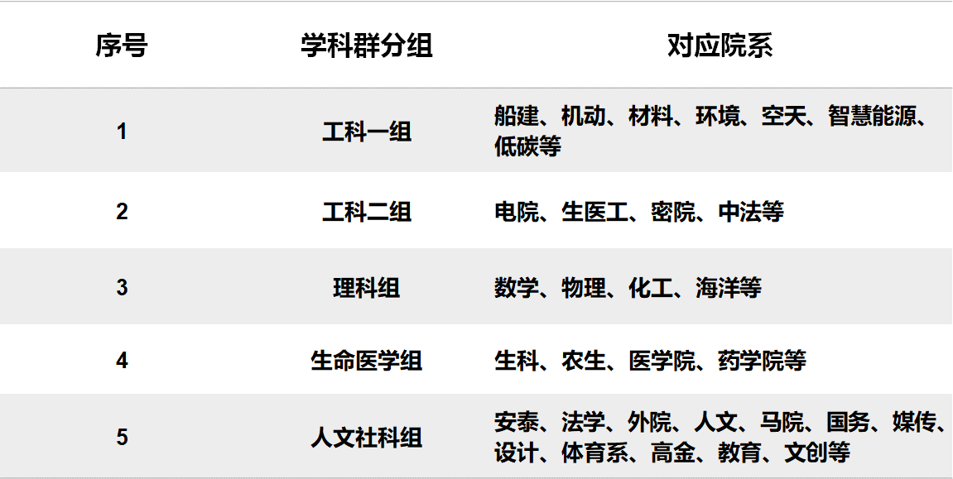
2023年上海交通大学优秀博士生发展奖学金申请人推荐汇总表
学院联系人： ________________________ |  | 手机：_________________ |  | Email：______________________
序号 | 申请人学号 | 申请人姓名 | 联系手机 | 电子邮箱 | 导师姓名 | 所在院系 | 所在学科群 | 答辩情况 | 博士论文答辩时间（未答辩的填预答辩时间，未确定预答辩时间的填预计预答辩时间） | 获博士学位日期（预计获得博士学位日期） | 计划出访时间 | 博士后接收单位 （中文名称） | 博士后接收单位 （英文名称） | ARWU2023学校排名 | ARWU2023学科排名 | 参考的学科名称 | QS2023学校排名 | QS2023学科排名 | 参考的学科名称 | 实验室/团队名称 （中文名称） | 实验室/团队名称 （英文名称） | 博士后合作导师 （接收人） | 职称 | 接收函联系人 | 职称 | 合作导师的个人奖励或荣誉（最多5项） | 实验室/团队学术研究水平及影响力 | 录用导师职务 | 录用导师学术头衔 | 录用导师学术水平及影响力 | 是否有资助
例 | 017xxxxxxxxx | 林xx | 133xxxxxxxx | xxxxx@sjtu.edu.cn | 宋xx | 船舶海洋与建筑工程学院 | 工科一组 | 已答辩 | 2023.06.15 | 2023.06.30 | 2023.12 | 哈佛大学 | Harvard University | 1 |  | 土木工程 | 5 |  | 土木工程 | 可持续建筑环境实验室 | Geomechanics and Geotechnics fro sustainable built environment | 黄xx | 教授 | 黄xx | 教授 |  |  | 副系主任 | ASCE Fellow | 岩土工程领域知名学者 | 否
1
2
3
4
5
6
7
8
9

